상품제안서
샤오미 보조배터리 10000mAh 165W 초고속충전 기내반입 가능 | 상품코드: F31475

 |  |  |  |  |  |  | 02-412-0044 | www.easy1.co.kr
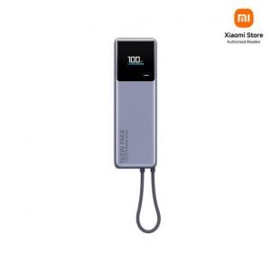

【상세/제작정보】

【인쇄/포장옵션】 | 레이저 / 포장지포장

【공급단가】 | 수량 | 20~ | 50~ | 100~ | 300~ | 500~
*VAT별도 | 단가 | 48,600원 | 48,150원 | 47,700원 | 47,250원 | 46,800원

【상품 URL】 | http://www.easy1.co.kr/src/goods_detail.php?gdno=31475

